KUNTOKORTTI
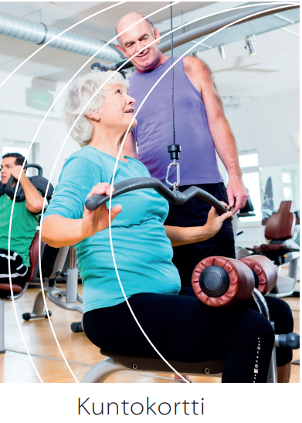
Kuntokortin tarkoitus on
autaa sinua seuraamaan
omaa fyysistä aktiivisuuttasi
Merkitse kortiin vihreälle ruudulle
Kirjaimin mitä liikuntalajeja olet
Harrastanut
Esimerkiksi:
H=hiihto
LT=lumityö
U=uinti
KS=kuntosali
Voit tehdä omia lisäyksiä taulukon
alla olevaan selvitys sarakeeseen
Merkitse päiväyksen alle
Liikunta numeroina 1.
Yksi suoritus päivässä.
Liikunta suoritus yli 20 min
Taulukko laskee suorituskerrat
Tee seuranasta itsellesi sopivaa
Liikuntaa Itseäsi varten
Liiku säänöllisesti ja monipuolisesti
Omaksi iloksi
 |  |  | KUNTOKORTTI
VK | MA | TI |  | KE | TO | PE | LA | SU | yhteensä
1 |  |  |  |  |  |  |  |  | 0
2 |  |  |  |  |  |  |  |  | 0
3 |  |  |  |  |  |  |  |  | 0
4 |  |  |  |  |  |  |  |  | 0
5 |  |  |  |  |  |  |  |  | 0
6 |  |  |  |  |  |  |  |  | 0
7 |  |  |  |  |  |  |  |  | 0
8 |  |  |  |  |  |  |  |  | 0
9 |  |  |  |  |  |  |  |  | 0
10 |  |  |  |  |  |  |  |  | 0 |  |  | Liikkujan nimi
11 |  |  |  |  |  |  |  |  | 0
12 |  |  |  |  |  |  |  |  | 0 |  |  | Yhdistys
13 |  |  |  |  |  |  |  |  | 0
14 |  |  |  |  |  |  |  |  | 0
15 |  |  |  |  |  |  |  |  | 0
16 |  |  |  |  |  |  |  |  | 0
17 |  |  |  |  |  |  |  |  | 0
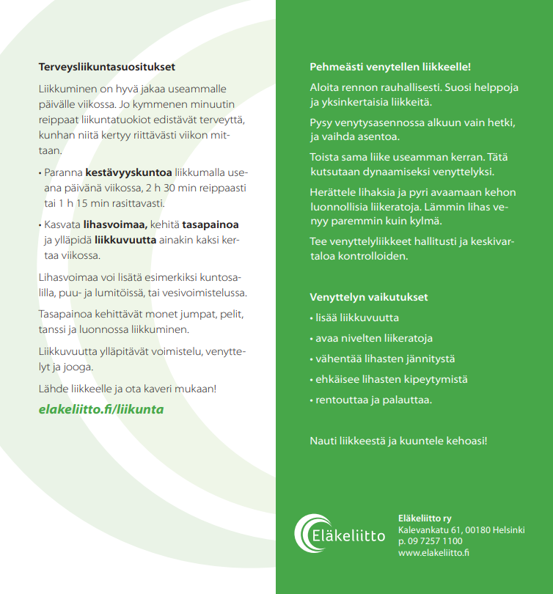
18 |  |  |  |  |  |  |  |  | 0
19 |  |  |  |  |  |  |  |  | 0
20 |  |  |  |  |  |  |  |  | 0
21 |  |  |  |  |  |  |  |  | 0
22 |  |  |  |  |  |  |  |  | 0
23 |  |  |  |  |  |  |  |  | 0
24 |  |  |  |  |  |  |  |  | 0
25 |  |  |  |  |  |  |  |  | 0
26 |  |  |  |  |  |  |  |  | 0
27 |  |  |  |  |  |  |  |  | 0
28 |  |  |  |  |  |  |  |  | 0
29 |  |  |  |  |  |  |  |  | 0
30 |  |  |  |  |  |  |  |  | 0
31 |  |  |  |  |  |  |  |  | 0
32 |  |  |  |  |  |  |  |  | 0
33 |  |  |  |  |  |  |  |  | 0
34 |  |  |  |  |  |  |  |  | 0
35 |  |  |  |  |  |  |  |  | 0
36 |  |  |  |  |  |  |  |  | 0
37 |  |  |  |  |  |  |  |  | 0
38 |  |  |  |  |  |  |  |  | 0 | Lyhenne ja selostus
39 |  |  |  |  |  |  |  |  | 0 | P | Pyöräily
40 |  |  |  |  |  |  |  |  | 0
41 |  |  |  |  |  |  |  |  | 0
42 |  |  |  |  |  |  |  |  | 0
43 |  |  |  |  |  |  |  |  | 0
44 |  |  |  |  |  |  |  |  | 0
45 |  |  |  |  |  |  |  |  | 0
46 |  |  |  |  |  |  |  |  | 0
47 |  |  |  |  |  |  |  |  | 0
48 |  |  |  |  |  |  |  |  | 0
49 |  |  |  |  |  |  |  |  | 0
50 |  |  |  |  |  |  |  |  | 0
51 |  |  |  |  |  |  |  |  | 0
52 |  |  |  |  |  |  |  |  | 0
 |  |  |  |  | Kokovuosi liikunta yhteensä |  |  |  | 0

